1
 | ► SURVEILLANCE OPERATIONNELLE / OPERATIONAL SURVEILLANCE◄

 | Surveillance FOE/FOD

SURVEILLANCE EFFECTUEE LE : MONITORING DONE ON : |  | PAR : BY :
COLLABORATEUR SURVEILLE : MONITORED COLLABORATOR :

Question posée Question asked |  | Constat / Statement |  |  | Note / Score | Description de la NC / Preuves - Actions NC Description / Evidences - Actions
 |  | C | NC | NA

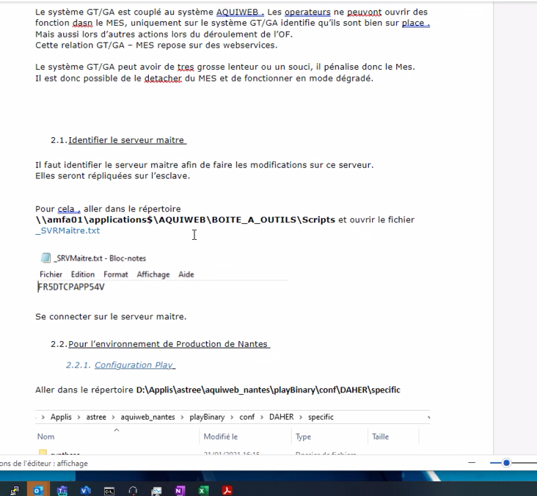 FR : Tous vos outils sont-ils gravés (lisibles) et en bon état ? Si présence d'outils HS, sont-ils identifiés physiquement? EN : Are all your tools engraved (readable) and in good condition? If tools are out of order, are they physically identified? |  |  |  |  | /4
FR : Les inventaires sont-ils disponibles et à jour? EN : Are inventories available and up to date? |  |  |  |  | /4
FR : Quels sont les outils à emporter sur votre poste de travail? EN : What tools should you bring to your workstation? |  |  |  |  | /4
FR : Quelles sont les différentes étapes à suivre en cas de perte ou de découverte d'un objet? EN : What are the different steps to follow in case of loss or discovery of an object? |  |  |  |  | /4
FR : Les zones FOD sont-elles identifiées ? Quelles sont-elles ? Dans quelle zone travaillez-vous ? EN : Are FOD zones identified? What are they ? In which zone do you work ? |  |  |  |  | /4
FR : La zone de travail est-elle propre et ordonnée ? EN : Is the work area clean and orderly? |  |  |  |  | /4
FR : Avez-vous des éléments (stylo, téléphone, ) stockés dans vos poches? EN : Do you have any items (pen, phone, ) stored in your pockets? |  |  |  |  | /3
FR : Le port de la pochette FOD est-il obligatoire en zone FOD ? A quoi sert-la pochette FOD ? EN : Is it mandatory to wear the FOD bag in the FOD zone? What is the purposed of FOD bag ? |  |  |  |  | /3
FR : Quels sont les vérification à réaliser avant l'utilisation d'un outil/ ECME? EN : What should be checked before using a tool/CMTE? |  |  |  |  | /3
FR : Pourquoi les consommables (type ruban adhésif, flamme rouge, ...) sont-ils à renseigner sur l'inventaire ? EN : Why are consumables (such as adhesive tape, red flame, etc.) to be recorded in the inventory? |  |  |  |  | /3
FR : Les ECME, les produits et les consommables sont-ils listés comme demandés dans l'inventaire de transfert D-0829-002? EN : Are CMTE, products and consumables listed as required in transfer inventory D-0829-002? |  |  |  |  | /3
FR : Toutes les clés d'un jeu de clés Allen non considérées comme du consommables, sont-elles gravées? EN : Are all keys in an allen key set that are not considered consumables engraved? |  |  |  |  | /3
FR : En quoi consiste le programme FOD? Etes-vous directement concerné? EN : What is the FOD program? Are you directly involved? |  |  |  |  | /3
FR : Quels sont les 4 piliers du programme FOD? EN : What are the 4 pillars of the FOD program? |  |  |  |  | /1
FR : Quels sont les différents types d'inventaires à réaliser? A quoi servent-ils? Et à quelles fréquences doivent-ils être réalisés ? EN : What are the different types of inventories to be carried out? What are they for? And how often should they be done? |  |  |  |  | /3
FR : Que faites-vous dans le cas où l'un de vos outils est cassé, en mauvais état ou non gravé ou avec un gravage illisible ? EN : What do you do if one of your tools is broken, in poor condition or not engraved or with illegible engraving? |  |  |  |  | /3
FR : Le contenant (servante / caisse ) utilisé est-il fermé à clé lorsqu'il n'est pas utilisé et/ou sans surveillance ? EN : Is the container (trolley / box, etc.) used locked when not in use and/or unattended? |  |  |  |  | /1
FR : Le contenant (servante / caisse ) contient-il des objets parasites ? (objets personnels, produits toxiques, consommables non identifiés, etc ) EN : Does the container (trolley / box, etc.) contain foreign objects? (personal items, toxic products, unidentified consumables, etc.) |  |  |  |  | /3
FR : Chaque emplacement vide est-il bien justifié par un document AAA et physiquement identifié ? EN : Is each empty slot well justified by an AAA document and physically identified? |  |  |  |  | /3
FR : Le contenant de transfert est-il fermé lorsqu'il est dans / ou à proximité de l`avion pour éviter notamment un renversement de son contenu ? EN : Is the transfer container closed when it is in/or near the aircraft, in particular to prevent its contents from spilling? |  |  |  |  | /3
FR : Avez-vous suivi la formation AAA FOD/ DAMAGE ? Connaissez-vous la fréquence de recyclage ? EN : Have you taken the AAA FOD/ DAMAGE training? Do you know the frequency of refresher training? |  |  |  |  | /2
FR : Les consommables sont-ils gérés de la façon suivante : - Se munir uniquement du consommable strictement nécessaire à la réalisation des travaux - Retirer les consommables de la zone dintervention après la réalisation des travaux - Retirer du contenant ou du contenant de transfert les consommables après la réalisation des travaux EN : Are the consumables managed as follows: - Bring only the consumables strictly necessary for carrying out the work - Remove the consumables from the intervention area after carrying out the work - Remove the consumables from the container or the transfer container after carrying out the work |  |  |  |  | /2
FR : Les outils personnels n'appartenant pas à la société peuvent-ils être présent dans le contenant ? EN : Can personal tools not belonging to the company be present in the container? |  |  |  |  | /2
FR : Les caisses de transfert non utilisées sont-elles vides ? EN : Are unused transfer boxes empty? |  |  |  |  | /2
FR : Où se réalisent les contrôles FOD finaux ? EN : Where are the final FOD controls carried out? |  |  |  |  | /2
FR : Quels équipements sont à disposition pour la recherche et l'élimination des FOD? EN : What equipment is available for the search and elimination of FOD? |  |  |  |  | /2
FR : Que faites-vous si l'on vous attribue une nouvelle caisse/servante ? EN : What do you do if you are assigned a new toolbox / container? |  |  |  |  | /2
FR : Que faites-vous si vous devez ajouter un outil supplémentaire dans votre caisse/ servante? EN : What do you do if you need to add an extra tool to your toolbox/ container? |  |  |  |  | /2
FR : Que devez-vous faire dans le cas où vous quittez la société vis-à-vis de vos outils / équipements ? EN : What should you do if you leave the company with regard to your tools / equipment ? |  |  |  |  | /2
FR : Quels sont les critères de validation lors dun contrôle de validation ? EN : |  |  |  |  | /4
 FR : Tous vos outils sont-ils gravés (lisibles) et en bon état ? Si présence d'outils HS, sont-ils identifiés physiquement? V2 EN : Are all your tools engraved (readable) and in good condition? If tools are out of order, are they physically identified? V2 |  |  |  |  | /4
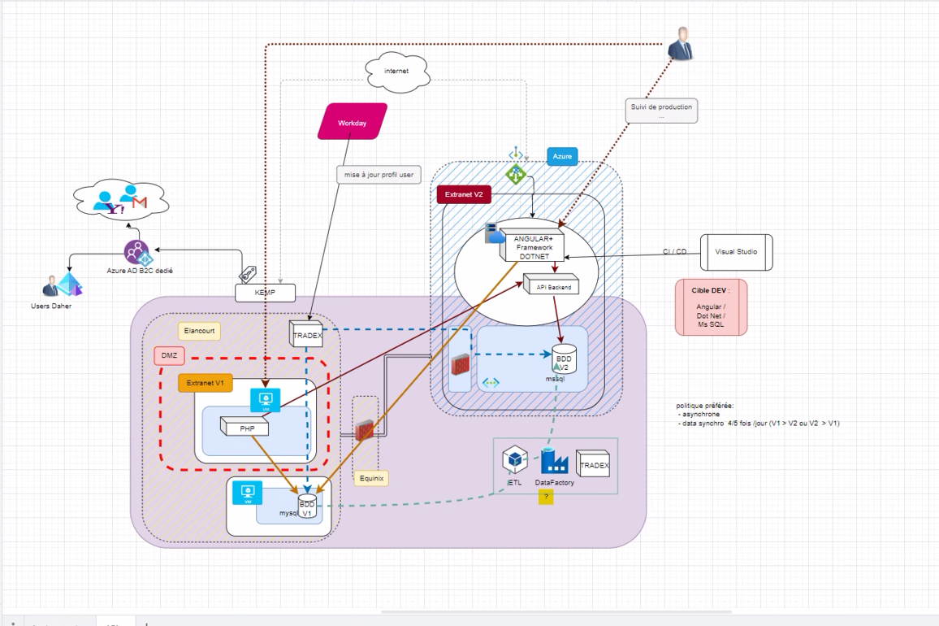 FR : greh EN : rehtr |  |  |  |  | /0
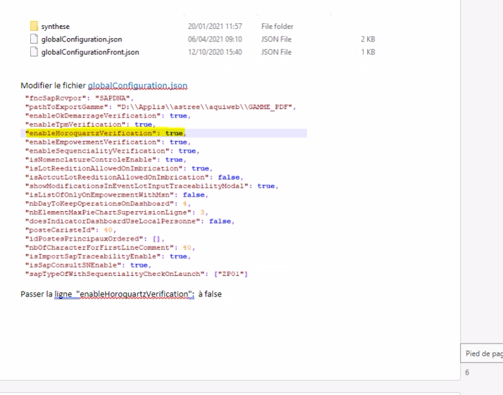 FR : lkiul EN : iumium |  |  |  |  | /0

